Sheet1
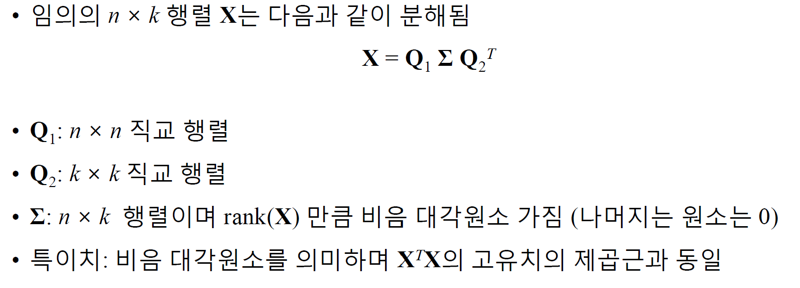
{표본 공분산행렬]
행렬의 각 열의 벡터(독립변수)의 평균으로 각 열의 원소를 평균조정하여 자신의 행렬을 Cross product하여 관측치 -1 로 나누면 표본공분산이 된다.
1. 주성분분석(Principal Component Analysis)
 |  |  |  |  | 평균조정된 X |  |  |  | X Tranpose |  |  |  | 표본공분산
 | 2 | 3 | 11 |  | -1 | -2 | 3 |  | -1 | 0 | 1 | 0 | 0.66666666667 | 1.3333333333 | -2
 | 3 | 5 | 8 |  | 0 | 0 | 0 |  | -2 | 0 | 2 | 0 | 1.3333333333 | 2.6666666667 | -4
 | 4 | 7 | 5 |  | 1 | 2 | -3 |  | 3 | 0 | -3 | 0 | -2 | -4 | 6
 | 3 | 5 | 8 |  | 0 | 0 | 0
Summation | 12 | 20 | 32 |  | 0 | 0 | 0
Mean | 3 | 5 | 8 |  | 0 | 0 | 0
 |  |  |  | 각 변수의 변동량 | 2 | 8 | 18 |  |  |  |  |  | 0.66666666667 | 2.6666666667 | 6
 |  |  |  | ss(x)=총변동량 | 28
 |  |  |  |  |  |  |  | X Tranpose |  |  |  |  | 표본공분산
 | 평균조정된 X |  |  |  |  |  |  | 4 | 2 | 0 | -1 | -5 | 11.5 | 6.5
 | 4 | 3 |  |  |  |  |  | 3 | 0 | -1 | 1 | -3 | 6.5 | 5
 | 2 | 0
 | 0 | -1 |  | 46 | 26 |  |  |  |  |  | 0.85 | -0.53 | 62.07 | - |  | 0.85 | 0.53 |  | 52.80 | -2.07 | 46.01 | 26.07
 | -1 | 1 |  | 26 | 20 |  |  |  | = |  | 0.53 | 0.85 | - | 3.93 |  | -0.53 | 0.85 | = | 32.71 | 3.34 | 26.07 | 20.08
 | -5 | -3 |  |  |  |  |  |  | normalization |  | 1.00 | 1.00 |  |  |  | 1.00 | 1.00
Summation | 0 | 0
Mean | 0 | 0
각 변수의 변동량 | 46 | 20
ss(x)=총변동량 | 66

분광분해(Spectral Decomposition)

 |  |  |  |  |  | = |  |  | *

 |  |  |  | 4.98 | 0.45 |  | 4 | 3 |  | 0.8507 | -0.5257
 |  |  |  | 1.70 | -1.05 |  | 2 | 0 |  | 0.527 | 0.8501
 |  |  |  | -0.53 | -0.85 |  | 0 | -1
 |  |  |  | -0.32 | 1.38 |  | -1 | 1
 |  |  |  | -5.83 | 0.08 |  | -5 | -3

2. 요인 분석(Factor Analysis)
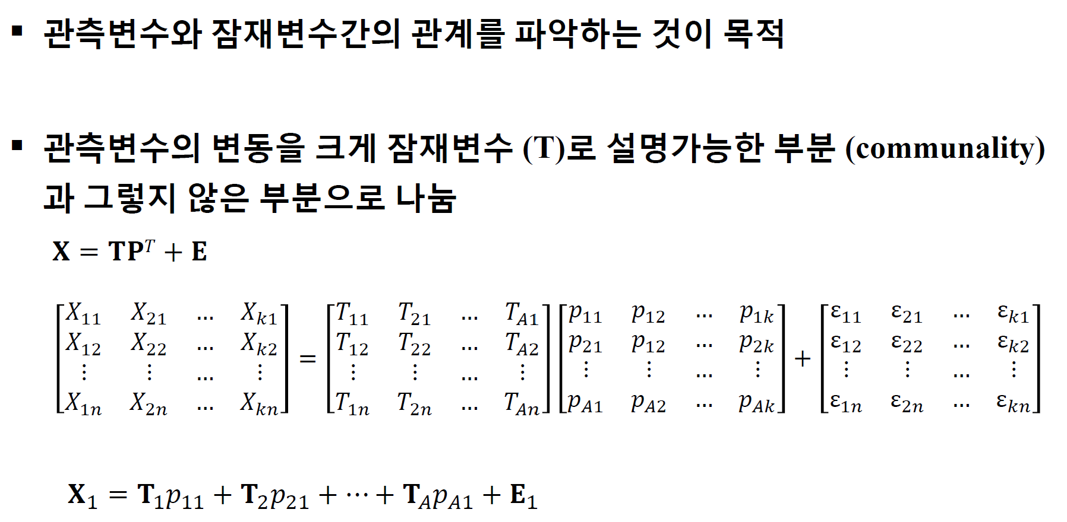
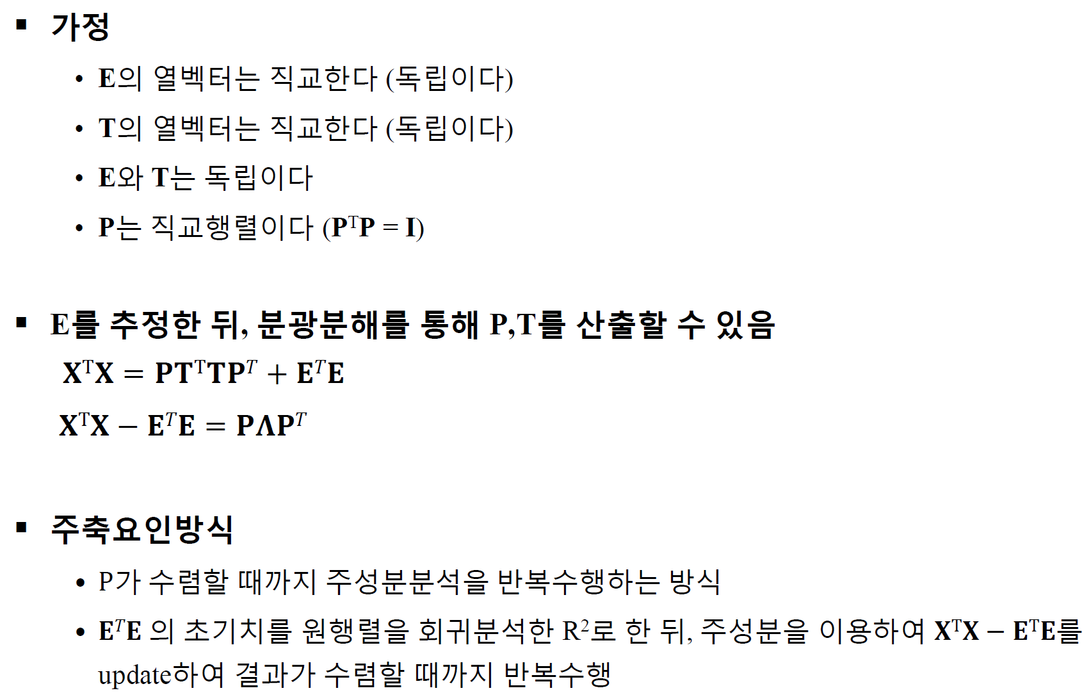

특이치분해(Singular Value Decomposition)

